Chat 100
Programa Nacional Contra la Violencia Familiar y Sexual
REPORTE ESTADÍSTICO DE CONSULTAS CHAT100

Periodo: Enero - Abril 2018

El CHAT 100, es un servicio del MIMP, mediante el cual dos ó más personas en forma simultánea y tiempo real se comunican a través de internet con un especialista a fin de recibir información institucional para la atención y prevención de conductas violentas, especialmente las que se producen en las relaciones de pareja (enamoramiento y noviazgo).

Cuadro N° 1: Consultas Chat por mes y año (periodo 2011-2018)
Consultas CHAT 100 por mes, 2018
Ene | 211
Feb | 248
Mar | 301
Abr | 372
May
Jun
Jul
Ago
Sep
Oct
Nov
Dic
Mes | 2018 | 2017 | 2016 | 2015 | 2014 | 2013 | 2012 | 2011
Ene | 211 | 211 | 257 | 270 | 75 | 155 | 63 |  | 20
Feb | 248 | 254 | 280 | 313 | 102 | 116 | 101 |  | 20
Mar | 301 | 299 | 332 | 329 | 82 | 133 | 108 |  | 20
Abr | 372 | 403 | 359 | 310 | 84 | 132 | 137 | 55 | 20
De enero a marzo del 2018 se han atendido 1132 consultas chat.
En el mes de abril se registro 64 ingresos al chat que no ha tenido interacción con el/la moderador/a.
En promedio hay 14 consultas chat por día.
May |  | 330 | 411 | 311 | 145 | 134 | 153 | 57
Jun |  | 367 | 352 | 266 | 192 | 104 | 157 | 64
Jul |  | 284 | 320 | 318 | 303 | 109 | 170 | 54
Ago |  | 279 | 287 | 342 | 260 | 94 | 131 | 59
Sep |  | 350 | 359 | 342 | 290 | 113 | 188 | 51
Oct |  | 393 | 359 | 299 | 299 | 93 | 191 | 87
Nov |  | 299 | 510 | 302 | 306 | 77 | 184 | 66
Dic |  | 270 | 293 | 234 | 307 | 226 | 249 | 56
Total | 1,132 | 3,739 | 4,119 | 3,636 | 2,445 | 1,486 | 1,832 | 549 | 80
Var. % | -70% | -9% | 13% | 49% | 65% | -19% | 234% | - | 14.15

La consulta privada es el servicio que se ofrece al usuario(a) a fin de asegurar privacidad y confidencialidad debido a que se trata de un problema de violencia familiar, sexual o afín. La consulta pública es la que se suele realizar para brindar información general a través del chat 100.

 |  |  |  |  |  |  |  |  | Se han realizado |  | 165 | consultas públicas y |  | 967 | consultas privadas

Cuadro N° 2: Motivo de consulta CHAT Público |  |  |  |  |  |  |  |  | Cuadro N° 3: Motivo de consulta CHAT Privado
Motivo de consulta CHAT público |  |  |  |  |  | Nº | % |  | Motivo de consulta CHAT privado |  |  |  |  | Nº | %
Conocer el chat y sus funciones |  |  |  |  |  | 47 | 28% |  | Situaciones de violencia |  |  |  | Sub total | 386 | 40%
Información institucional del MIMP/PNCVFS |  |  |  |  |  | 49 | 30% |  | Violencia Psicologica |  |  |  |  | 191 | 20%
Referencia a otros servicios y/o instituciones por: |  |  |  |  |  |  |  |  | Violencia Física |  |  |  |  | 134 | 14%
Alimentos |  |  |  |  |  | 27 | 16% |  | Violencia Sexual |  |  |  |  | 58 | 6%
Filiación |  |  |  |  |  | 7 | 4% |  | Violencia Económica |  |  |  |  | 2 | 0%
Regimen de visitas |  |  |  |  |  | 1 | 1% |  | Feminicidio |  |  |  |  | 1 | 0%
Separación convencional |  |  |  |  |  | 0 | 0%
Tenencia |  |  |  |  |  | 2 | 1% |  | Situaciones que puede generar violencia |  |  |  | Sub total | 581 | 60%
Sustracción internacional a menores |  |  |  |  |  | 0 | 0% |  | Celos por enamorado/a o novio/a |  |  |  |  | 32 | 3%
Otros |  |  |  |  |  | 32 | 19% |  | Conflicto de pareja (Desacuerdo) |  |  |  |  | 24 | 2%
Total |  |  |  |  |  | 165 | 100% |  | Conflicto familiar |  |  |  |  | 208 | 22%
Tipo de consultas en el Chat100
 | 165
 | 967
 |  |  |  |  |  |  |  |  | Control por enamorado/a o novio/a o ex pareja |  |  |  |  | 15 | 2%
 |  |  |  |  |  |  |  |  | Dudas en el enamoramiento |  |  |  |  | 145 | 15%
 |  |  |  |  |  |  |  |  | Infidelidad de Pareja |  |  |  |  | 6 | 1%
 |  |  |  |  |  |  |  |  | Pareja no acepta terminar la relación (Acoso psicológico) |  |  |  |  | 5 | 1%
 |  |  |  |  |  |  |  |  | Problemas psicológicos por parte del/de la usuario/a |  |  |  |  | 122 | 13%
 |  |  |  |  |  |  |  |  | Otros |  |  |  |  | 24 | 2%
 |  |  |  |  |  |  |  |  | Total |  |  |  |  | 967 | 100%

Consultas Chat100 según sexo
Consultas Chat según grupo de edad
Cuadro N° 4: Edad y Sexo del consultante
Grupo de edad |  |  | Sexo |  |  | Total | %
 |  |  | Mujer | Hombre | S/D
Menos de 13 años |  |  | 16 | 15 | - | 31 | 2.7%
13 a 17 años |  |  | 161 | 57 | - | 218 | 19.3%
18 a 25 años |  |  | 206 | 24 | - | 230 | 20.3%
26 a 45 años |  |  | 309 | 78 | - | 387 | 34.2%
46 a + años |  |  | 41 | 12 | - | 53 | 4.7%
No especifica |  |  | 166 | 47 | - | 213 | 18.8%
Total |  |  | 899 | 233 | 0 | 1,132 | 100.0%
Porcentaje |  |  | 79% | 21% | 0% | 100%
S/D : Sin dato
Cuadro N° 5: Acciones de difusión del Chat100
Como se entero del Chat100 |  |  |  | Nº | % |  | Cuadro N° 6: Acciones realizadas
Charlas |  |  |  | 216 | 19% |  | Acciones realizadas |  |  | Nº | %
Comisarias |  |  |  | 3 | 0% |  | Derivación al CEM |  |  | 45 | 4%
Familiares / amigos |  |  |  | 71 | 6% |  | Derivación al SAU |  |  | 0 | 0%
Instituciones |  |  |  | 5 | 0% |  | Orientación psicologica |  |  | 412 | 36%
Internet / redes sociales |  |  |  | 178 | 16% |  | Información general |  |  | 344 | 30%
Medio de comunicación escrita |  |  |  | 1 | 0% |  | Referencia al CEM |  |  | 331 | 29%
Medio de comunicación radial |  |  |  | 10 | 1% |  | Total |  |  | 1132 | 100%
Medio de comunicación televisiva |  |  |  | 47 | 4% |  | CEM: Centro Emergencia Mujer
Portal del MIMP |  |  |  | 273 | 24% |  | SAU: Servicio de atención Urgente
Publicidad (Aficje, volantes, otros) |  |  |  | 18 | 2%
Servicio PNCVFS |  |  |  | 10 | 1%
Toximetro |  |  |  | 3 | 0%
Universidad / Instituto / Colegio |  |  |  | 48 | 4%
Otros |  |  |  | 3 | 0%
No especifica |  |  |  | 246 | 22%
Total |  |  |  | 1132 | 81%

Perú: Número de consultas atendidas a traves del servicio del Chat100
Periodo: enero - abril 2018
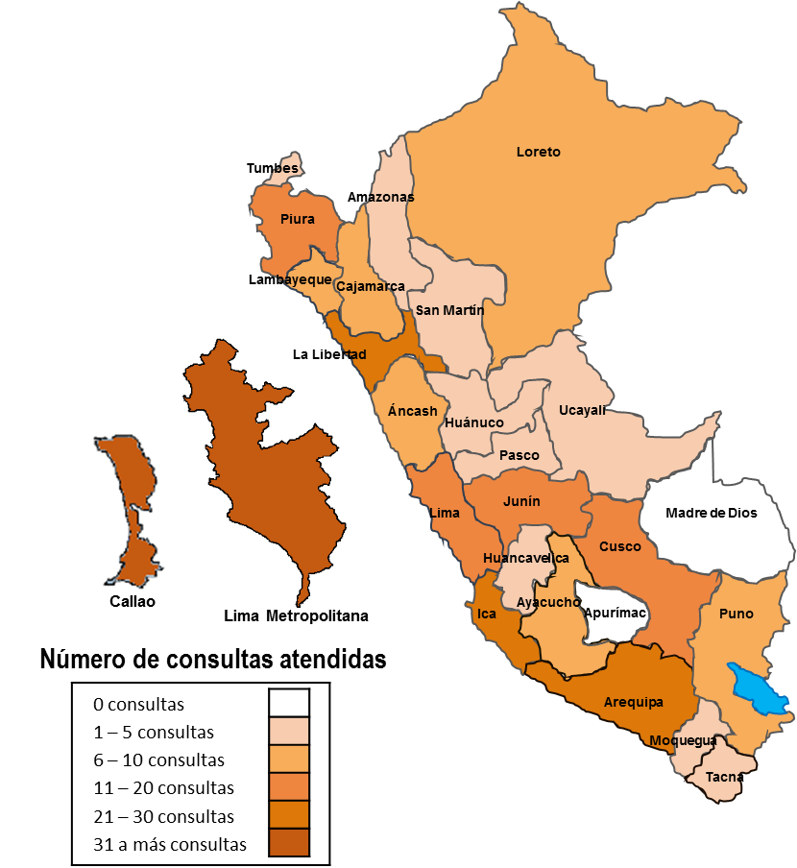
Cuadro N° 7: Lugar desde donde se conectan al Chat100
Departamento |  | Nº | % |  | Paises |  | Nº | %
Amazonas |  | 1 | 0% |  | Argentina |  | 2 | 12%
Ancash |  | 6 | 1% |  | Alemania |  | 0 | 0%
Apurimac |  | 0 | 0% |  | Chile |  | 1 | 6%
Arequipa |  | 30 | 3% |  | Colombia |  | 1 | 6%
Ayacucho |  | 7 | 1% |  | EE UU |  | 5 | 29%
Cajamarca |  | 9 | 1% |  | España |  | 6 | 35%
Callao 1/ |  | 38 | 4% |  | Ecuador |  | 1 | 6%
Cusco |  | 15 | 2% |  | Inglaterra |  | 1 | 6%
Huancavelica |  | 1 | 0% |  | Mexico |  | 0 | 0%
Huanuco |  | 2 | 0% |  | La India |  | 0 | 0%
Ica |  | 16 | 2% |  | Suiza |  | 0 | 0%
Junin |  | 21 | 2% |  | Venezuela |  | 0 | 0%
La Libertad |  | 27 | 3% |  | Total |  | 17 | 100%
Lambayeque |  | 10 | 1%
Lima Metropolitana 2/ |  | 731 | 75%
Lima Provincia 3/ |  | 12 | 1%
Loreto |  | 6 | 1% |  | RESUMEN
Madre de Dios |  | 0 | 0% |  | Lugar |  | Nº | %
Moquegua |  | 3 | 0% |  | Regiones |  | 975 | 86.1%
Pasco |  | 2 | 0% |  | Paises |  | 17 | 1.5%
Piura |  | 15 | 2% |  | No especifica |  | 140 | 12.4%
Puno |  | 10 | 1% |  | Total |  | 1132 | 100.0%
San Martin |  | 5 | 1%
Tacna |  | 2 | 0%
Tumbes |  | 4 | 0%
Ucayali |  | 2 | 0%
Total |  | 975 | 100%
1/ Provincia Constitucional
2/ Se considera la Provincia de Lima
3/ Se considera todas los provincias de Lima menos la Provincia Lima.

 | Cuadro N° 8: VARIACIÓN PORCENTUAL
 | 2017 | 2018
Ene | 211 | 211
Feb | 254 | 248
Mar | 299 | 301
Abr | 403 | 372
May
Jun
Jul
Ago
Sep
Oct
Nov
Dic
 | Mes | Años |  | Variación %
 |  | 2017 | 2018
 | Ene | 211 | 211 | 0%
 | Feb | 254 | 248 | -2%
 | Mar | 299 | 301 | 1%
 | Abr | 403 | 372 | 8%
 | Total | 1,167 | 1,132 | -3%

